发票箱单
运单号（FBA单号）：（必填） | FBA15JDHBR82 |  |  | 务必填写规范：(只做内容填充，不允许调整格式，不允许合并单元格，填写内容不允许有空格)
交货仓库：（必填） | 泉州仓 | 是否购买保险 （选填）： | 否 | 注意：表格中蓝色内容为必填项，黄色内容为选填项
交货客户代号：（必填） | KY00134 | 清关方式（必填）： | 自税 | 备注：
走货线路：（必填） | 英国空快不包税PVA | 发件人公司（英文）： | jinjiangshiweichengshangmaoyouxiangongsi | 1，成套的产品需注明单套包含的件数以及品名请填写到S18栏备注
报关方式：（必填） | 买单报关 | 发件人地址（英文）： | quanzhoushi, fujiansheng 362200 chidianzhenqingmengcunqinglonglu1hao qingmengyijing3zhuangBdanyuan2805shi CN | 2，鞋类产品需要提供鞋面材质+鞋底材质
目的地/国家：（中文必填） | 德国 | VAT和EORI注册公司（进口商）： |  | 3，纺织类，服装类产品需要提供成分说明（水洗标一致） 95% cotton + 5% spandex
地址类型*（必填） | 亚马逊地址 | VAT和EORI注册地址（进口商）： |  | 4、垫子类、纸盒支架类需提供规格（如尺寸和高度），请填写到S18栏备注
收货地址/亚马逊仓库代码* | Amazon Logistik Dortmund GmbH Kaltbandstrasse 4 Dortmund, North Rhine-Westphalia 44145 DE (DTM2) | VAT号：* | DE343175117 | 5、申报币种必须匹配：英国（英镑GBP），欧洲（欧元EUR），美国、日本、加拿大、其他国家（美金USD）-也可参考表格2
收件公司（商业地址必填）： |  | EORI号：* |  | 6、一箱货有多个产品，箱号重复填写即可
收件人（商业地址必填） ： |  | VAT公司联系人：
联系电话 （商业地址必填）： |  | VAT公司电话：
收件邮编（商业地址必填）： |  | 备注： |  | 如有合并清关或者合并报关，需要明确哪几票合并然后填写
省份/州（商业地址必填）：
城市（商业地址必填）：
收件地址（商业地址必填）：
总件数（必填） | 6 |  |  |  |  |  |  |  |  |  |  |  |  |  |  |  |  |  | 不得删除！ | 不得删除！
亚马逊FBA子单号/箱唛号（必填）（FBA号正确19位） | Reference ID（亚马逊追踪编码） | 中文品名（必填） | 英文品名（必填） | 材质（中英文填写）（必填） | 用途（中英文填写）（必填） | 国外海关编码（必填） | 产品类型/属性 | 单箱产品数量PCS（必填） | 箱数/件数CTN（必填） | 申报单价币种（必填） | 单个产品申报单价 | 单个产品净重KG(必填) | 产品高清图片 （必须缩在方框内） | 品牌 （如实申报） | 品牌类型 （如实申报） | 型号 （如实申报） | 销售链接 （填写链接的前后不能有空格） | 备注（产品的其他特殊说明） | 总产品数量 | 总申报金额 | SKUNO | 实重 | 长 | 宽 | 高
FBA15JDHBR82U000001 | 8XNZVQ3J | 安全鞋 | safety shoes | 橡胶底+金属鞋头（涤纶） | working | 6401100000 | 普货 | 13 | 1 | USD | 8 | 0.5 | 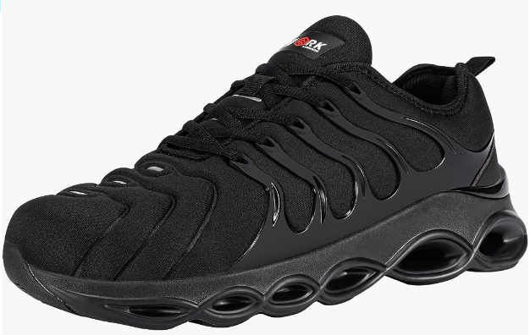 | LARNMERN | 境内自主品牌 | LSA2100102 | https://www.amazon.de/dp/B0CPYD76MB?ref=myi_title_dp&th=1&psc=1 |  | 13 | 104
FBA15JDHBR82U000002 | 8XNZVQ3J | 安全鞋 | safety shoes | 橡胶底+金属鞋头（涤纶） | working | 6401100000 | 普货 | 1 | 1 | USD | 8 | 0.5 |  | LARNMERN | 境内自主品牌 | LSA2100102 | https://www.amazon.de/dp/B0CPYD76MB?ref=myi_title_dp&th=1&psc=1 |  | 1 | 8
FBA15JDHBR82U000002 | 8XNZVQ3J | 安全鞋 | safety shoes | 橡胶底+金属鞋头（涤纶） | working | 6401100000 | 普货 | 12 | 1 | USD | 8 | 0.5 |  | LARNMERN | 境内自主品牌 | LSA2100102 | https://www.amazon.de/dp/B0CPYD76MB?ref=myi_title_dp&th=1&psc=1 |  | 12 | 96
FBA15JDHBR82U000003 | 8XNZVQ3J | 安全鞋 | safety shoes | 橡胶底+金属鞋头（涤纶） | working | 6401100000 | 普货 | 5 | 1 | USD | 8 | 0.5 | 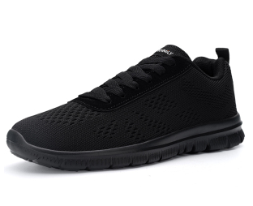 | DYKHMILY | 境内自主品牌 | D9181712 | https://www.amazon.co.uk/dp/B0D4HN7FLV?ref=myi_title_dp&th=1 |  | 5 | 40
FBA15JDHBR82U000003 | 8XNZVQ3J | 安全鞋 | safety shoes | 橡胶底+金属鞋头（涤纶） | working | 6401100000 | 普货 | 10 | 1 | USD | 8 | 0.5 |  | LARNMERN | 境内自主品牌 | LSA2100102 | https://www.amazon.de/dp/B0CPYD76MB?ref=myi_title_dp&th=1&psc=1 |  | 10 | 80
FBA15JDHBR82U000004 | 8XNZVQ3J | 安全鞋 | safety shoes | 橡胶底+金属鞋头（涤纶） | working | 6401100000 | 普货 | 5 | 1 | USD | 8 | 0.5 |  | DYKHMILY | 境内自主品牌 | D9181712 | https://www.amazon.co.uk/dp/B0D4HN7FLV?ref=myi_title_dp&th=1 |  | 5 | 40
FBA15JDHBR82U000004 | 8XNZVQ3J | 安全鞋 | safety shoes | 橡胶底+金属鞋头（涤纶） | working | 6401100000 | 普货 | 10 | 1 | USD | 8 | 0.5 |  | LARNMERN | 境内自主品牌 | LSA2100102 | https://www.amazon.de/dp/B0CPYD76MB?ref=myi_title_dp&th=1&psc=1 |  | 10 | 80
FBA15JDHBR82U000005 | 8XNZVQ3J | 安全鞋 | safety shoes | 橡胶底+金属鞋头（涤纶） | working | 6401100000 | 普货 | 1 | 1 | USD | 8 | 0.5 |  | DYKHMILY | 境内自主品牌 | D9181712 | https://www.amazon.co.uk/dp/B0D4HN7FLV?ref=myi_title_dp&th=1 |  | 1 | 8
FBA15JDHBR82U000005 | 8XNZVQ3J | 安全鞋 | safety shoes | 橡胶底+金属鞋头（涤纶） | working | 6401100000 | 普货 | 14 | 1 | USD | 8 | 0.5 |  | LARNMERN | 境内自主品牌 | LSA2100102 | https://www.amazon.de/dp/B0CPYD76MB?ref=myi_title_dp&th=1&psc=1 |  | 14 | 112
FBA15JDHBR82U000006 | 8XNZVQ3J | 安全鞋 | safety shoes | 橡胶底+金属鞋头（涤纶） | working | 6401100000 | 普货 | 19 | 1 | USD | 8 | 0.5 |  | DYKHMILY | 境内自主品牌 | D9181712 | https://www.amazon.co.uk/dp/B0D4HN7FLV?ref=myi_title_dp&th=1 |  | 19 | 152

填写范本
